Quy trình nâng cấp máy tính
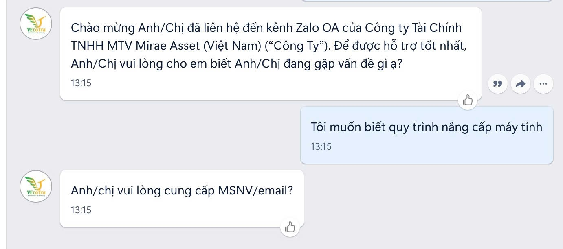
Topic | Câu hỏi | Tình huống | Câu trả lời của Chatbot
Quy trình nâng cấp máy tính | Tôi muốn biết quy trình nâng cấp máy tính | 1. Chatbot phản hồi chính | Anh/chị cần gửi yêu cầu đến Asset theo quy trình phê duyệt tài sản. Tôi có thể cung cấp hướng dẫn nếu cần
 |  | 1.1 Nhân viên trả lời là ` cần ` | Cám ơn thông tin Anh/Chị cung cấp. Nội dung yêu cầu của Anh/Chị đã được chuyển cho nhân viên hỗ trợ trực tiếp… | Chuyển cho SD => Đúng
 |  | 2. Chatbot không trả lời được | Cám ơn thông tin Anh/Chị cung cấp. Nội dung yêu cầu của Anh/Chị đã được chuyển cho nhân viên hỗ trợ trực tiếp… | Chuyển cho SD => Đúng

Quên mật khẩu
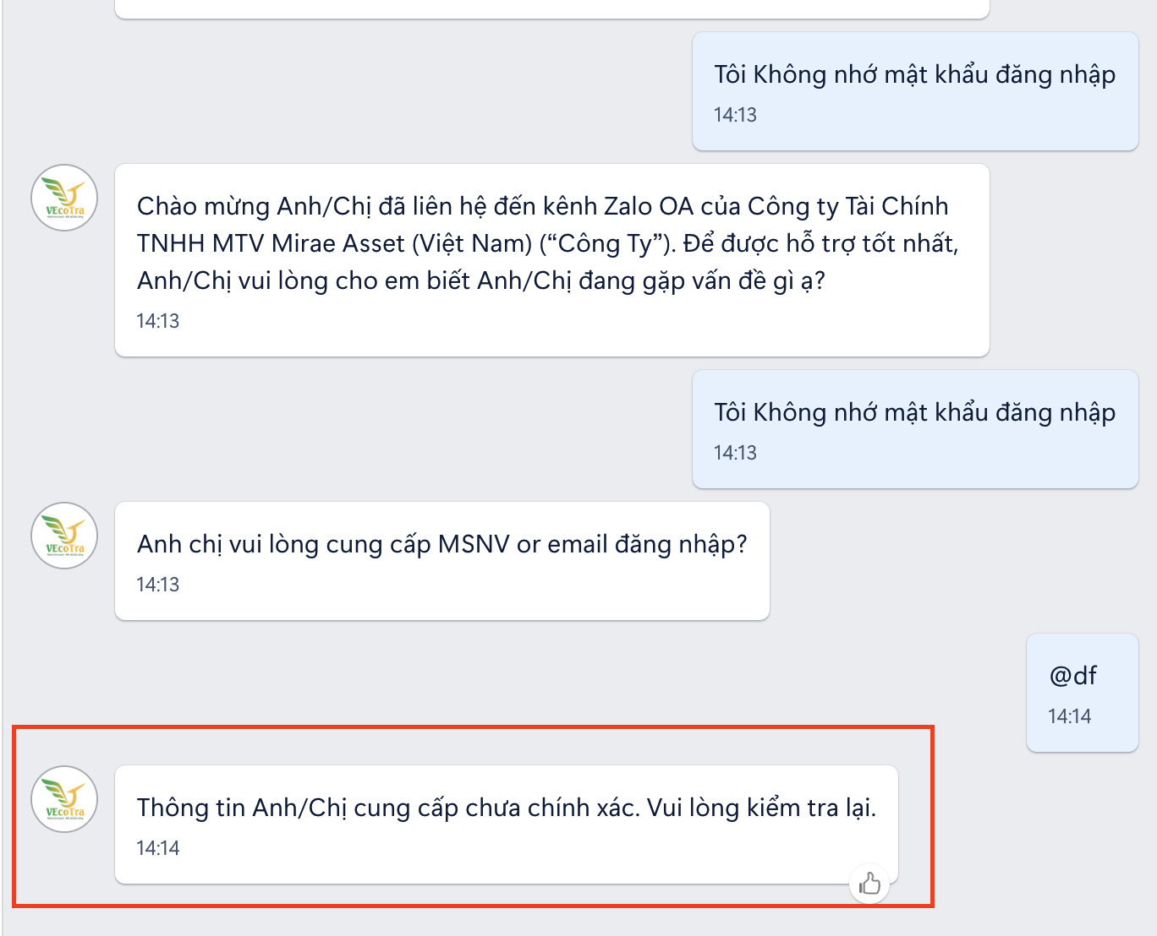
Topic | Câu hỏi | Tình huống | Câu trả lời của Chatbot | Note
Quên mật khẩu tài khoản | Tôi quên mật khẩu tài khoản Quên mật khẩu thì làm thế nào? Tôi Không nhớ mật khẩu đăng nhập Làm sao để lấy lại mật khẩu? Tôi không đăng nhập được vì quên mật khẩu | 1. Chatbot phản hồi chính | Anh chị vui lòng cung cấp MSNV or email đăng nhập?
 |  | 1.1. Nhân viên cung cấp đúng MSNV/email Email đúng format và có đuôi là@mafc.com.vn | Cám ơn thông tin Anh/Chị cung cấp. Anh/chị xin vui lòng gửi mail quên mật khẩu kèm hình ảnh và tên hệ thống về SD đồng thời CC HOD. Xin kết thúc trò chuyện tại đây
 |  | 1.2. Nhân viên cung cấp sai MSNV/email | Anh/chị xin vui lòng gửi mail quên mật khẩu kèm hình ảnh và tên hệ thống về SD đồng thời CC HOD. Em xin kết thúc trò chuyện tại đây | Endchat
 |  | 2. Chatbot không trả lời được | Cám ơn thông tin Anh/Chị cung cấp. Nội dung yêu cầu của Anh/Chị đã được chuyển cho nhân viên hỗ trợ trực tiếp… | Chuyển cho SD => Đúng

